상품제안서
양키캔들 차량용방향제 4P선물세트 | 상품코드: S15313

 |  |  |  |  |  |  | 02-713-8555 | www.synergygift.co.kr
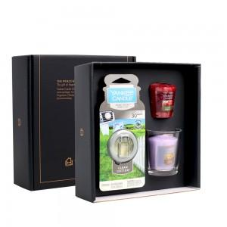 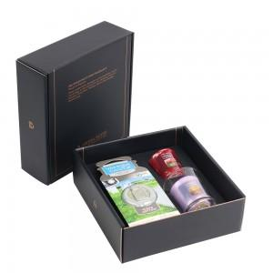 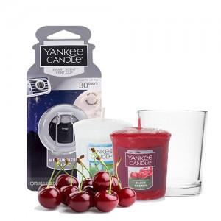

【상세/제작정보】 | <p><span style="font-size: 14pt;">100세트 이상 아트지 코팅스티커 제작 및 부착 무료</span></p><p>&nbsp;</p><p><span style="font-size: 14pt;">100세트 이하 칼라 폼텍라벨 스티커 무료​</span></p><p>&nbsp;​&nbsp;</p>

【인쇄/포장옵션】 | 스티커, 폼텍라벨스티커 / 포장지포장

【공급단가】 | 수량 | 30~ | 100~ | 500~ | 1,000~ | 3,000~
*VAT별도 | 단가 | 11,300원 | 10,700원 | 9,950원 | 9,800원 | 9,580원

【상품 URL】 | https://www.synergygift.co.kr:443/src/goods_detail.php?gdno=19343

